상품제안서
단체행사 안전망사조끼 | 상품코드: S26996

 |  |  |  |  |  |  | 02-713-8555 | www.synergygift.co.kr
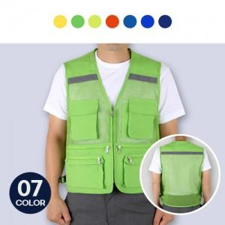

【상세/제작정보】 | <p>※기본 벌크포장 됩니다. 개별 OPP포장은 추가옵션</p>

【인쇄/포장옵션】 | 실크 / OPP(비닐)

【공급단가】 | 수량 | 50~ | 100~ | 500~ | 1,000~ | 2,000~
*VAT별도 | L | 10,800원 | 10,400원 | 10,000원 | 9,600원 | 9,360원
 | 2XL | 10,800원 | 10,400원 | 10,000원 | 9,600원 | 9,360원
 | 3XL | 11,470원 | 11,050원 | 10,620원 | 10,200원 | 9,940원

【상품 URL】 | https://www.synergygift.co.kr:443/src/goods_detail.php?gdno=26996

